关系图
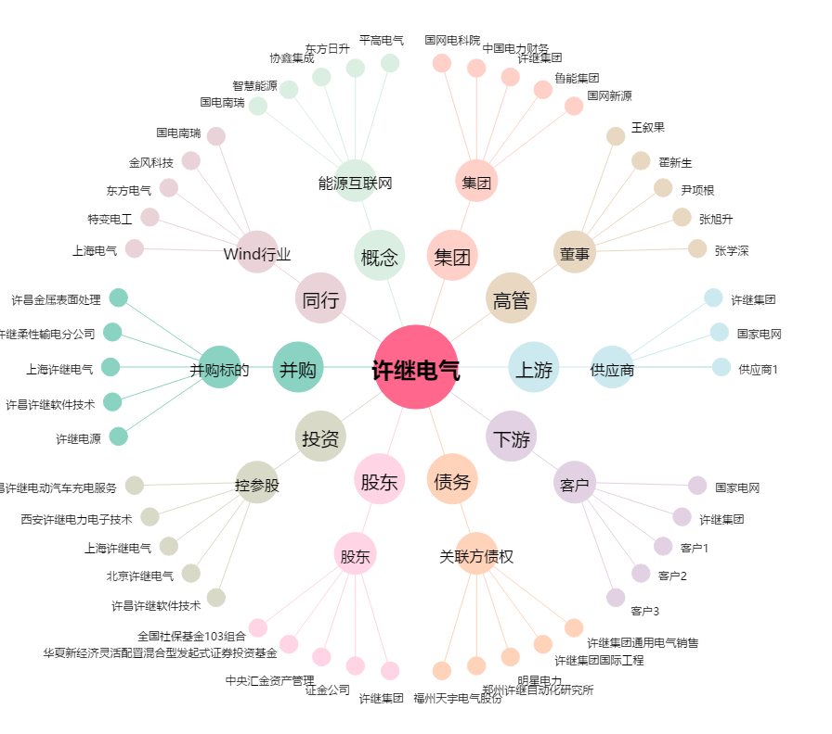
许继电气[000400.SZ] - 关系概览图

